72.o
Füleky Gy. (szerk.) - Tolner L. (1991): Agrokémia III. Agrokémiai gyakorlatok. Egyetemi jegyzet. Gödöllő, p. 104
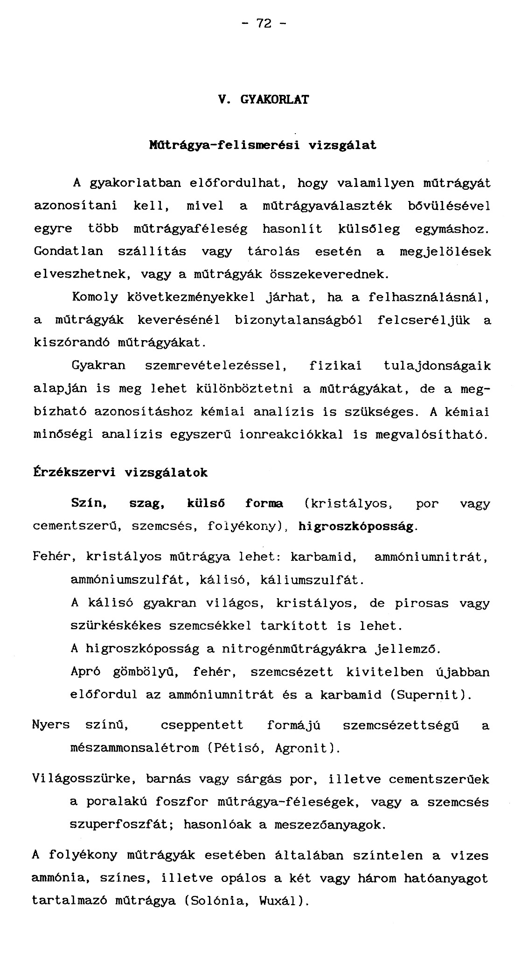

73.o
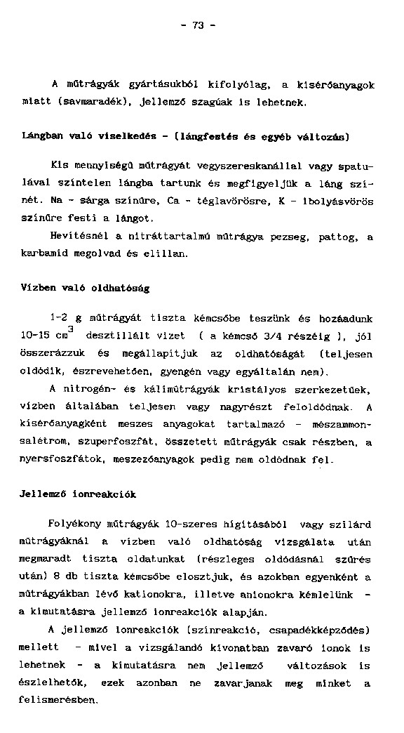

74.o
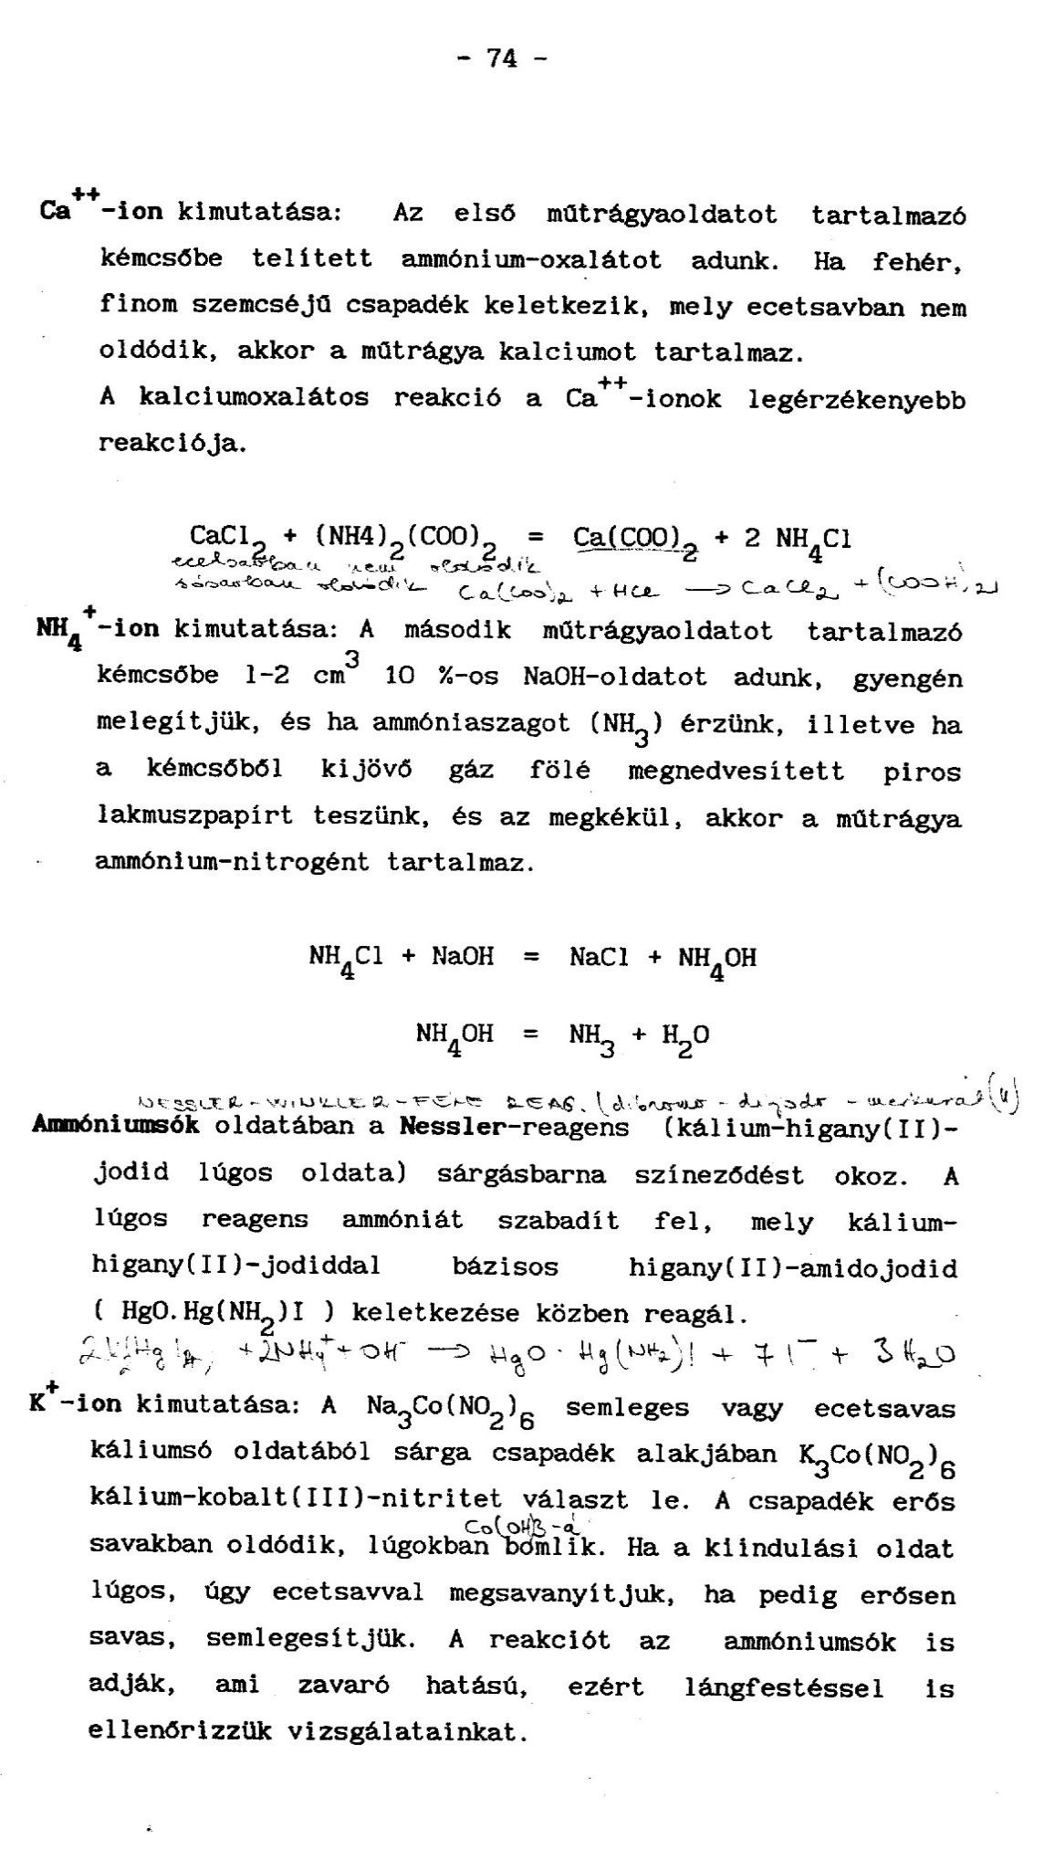

75.o
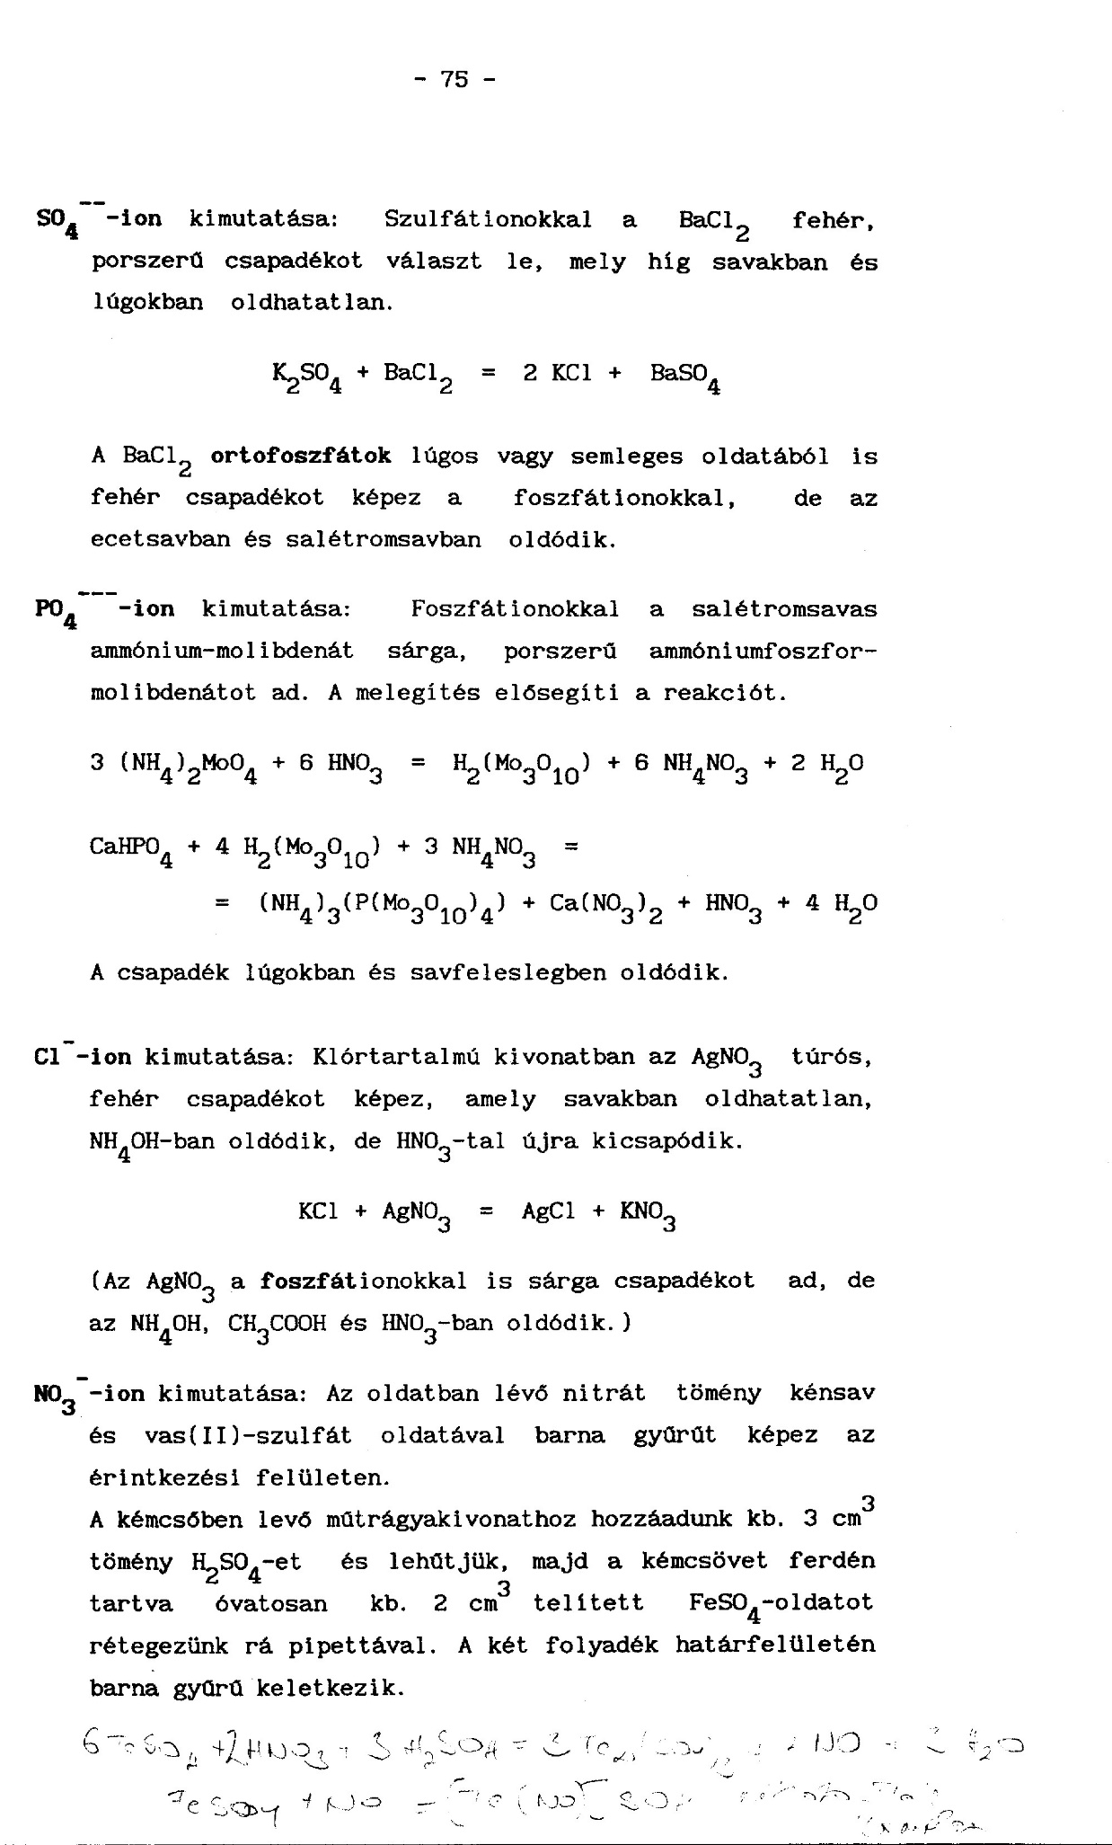

76.o
